Pupitre Concha
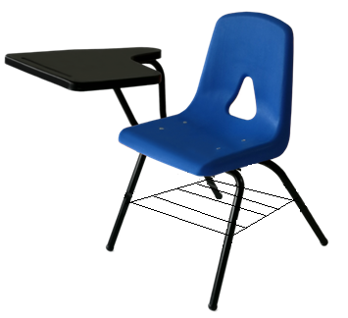
DESCRIPCION INDUSTRIAS ORDOÑEZ
SILLA CON PALETA DERECHA DE POLIPROPILENO. Medidas Genereales: Altura total 78.50cm; Altura de asiento 44cm; Ancho del asiento 42cm; Profundidad del asiento 42cm. Asiento y respaldo tipo concha integral una sola pieza Inyectada en polipropileno de alto impacto con aditivo antiestático 4mm de espesor, inferior y respaldo reforzado con múltiples nervaduras, 4 horizontales y 8 verticales en el respaldo nervaduras de 3mm de espesor para mayor esfuerzo evite mecerse y caídas de las cuales 6 abarcan el total del asiento hasta el respaldo. Cuenta con una ventana triangular para transferencia térmica, en la parte del asiento cuenta con 4 orejas para su fijación a la estructura por la parte inferior por medio de 4 remaches de clavo ala ancha #68. Características: Asiento: Medidas Frente 42cm; Fondo 42cm. El asiento cuenta con una inclinación posterior de 4 grados, cantos, bordes y esquinas redondeadas boleadas con un radio que oscile entre los 5mm y 12mm el ángulo formado entre el respaldo y la horizontal deberá oscilar entre 95° y 100°, La superficie de contacto de asientos y respaldos cuenta con una textura que evite deslizamientos sin que ésta resulte incómoda. Color:_____ Logotipo Institucional: En la cubierta deberá llevar Logotipo institucional por medio de inyección de acuerdo a la colocación y sentido indicado en la imagen. Paleta: Reforzada semi-solida tipo raqueta fabricada en polipropileno de alto impacto color negro con dimensiones de 34cm de ancho con 7 nervaduras verticales; 53cm de fondo incluyendo la codera de 22cm con 6 nervaduras horizontales y un pelrante de 2.5cm, la altura de la superficie de trabajo del piso a la paleta es de 73 cm, con ranura portalápiz de 21cm de largo a 2 cm de la parte superior de la paleta. Estructura Metálica: Cuatro patas de sección tubular de acero redonda de 1” Cal.18 con dobles tipo "U", base de asiento unidos a las patas elaboradas con 2 canales de unión troquelados y doblados en forma de "U"y soporte de respaldo según

